Лист1
Старт | 8
Стоп | 17
Адрес Старт | $B$8 | $C$8 | $D$8
Адрес Стоп | $B$17 | $C$17 | $D$17
Диапазон | $B$8:$B$17 | $C$8:$C$17 | $D$8:$D$17
 | V1 | V2
 | 1.3 | 20.3 | -20.657
 | 2.8 | 18.9 | -9.576
 | 3.4 | 18.1 | -5.734
 | 4.1 | 17.1 | -2.349
 | 5.3 | 16.3 | -0.297
 | 6.6 | 15.2 | -0.418
 | 7.1 | 14.5 | -1.575
 | 8.2 | 13.1 | -6.254
 | 9.3 | 12.8 | -10.207
 | 10.3 | 11.2 | -20.293
Mean | 5.84 | 15.75
σ | 2.96 | 2.92
r |  |  | -0.896789

Когерентность

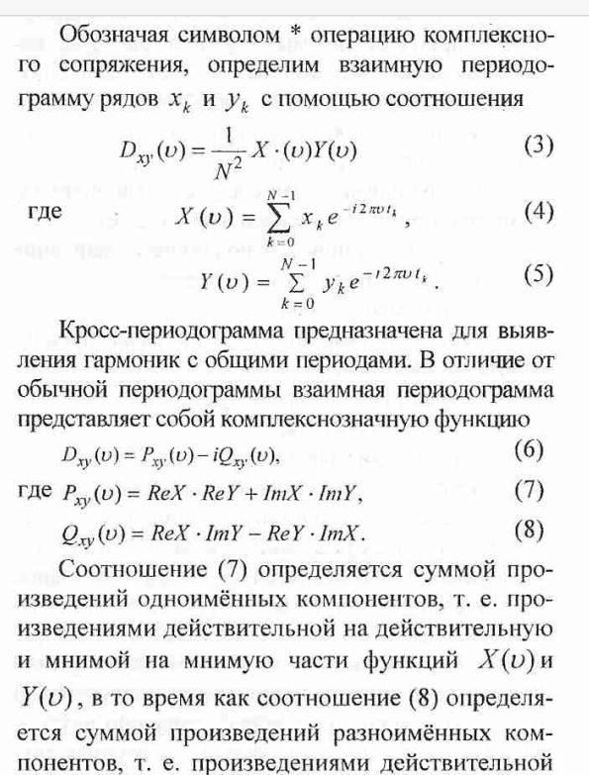

 |  |  |  |  | v1*v2 | v1*v2' | s1s2 | coh
 |  | r | 1 | 0.86602540378 | 1.7320508076 | 1.7320508076 | 0 | 2
 |  | i | 1.7320508076 | 0.5 |  | 1 | 2
 |  | mod | 2 | 1 |  | 2 | 2
 |  | phase | 1.0471975512 | 0.5235987756 |  | 0.5235987756 | #DIV/0!

 |  | mod | 2 | 3
 |  |  | 30 | 120
 |  | PH | 0.5235987756 | 2.0943951024
 |  | X | 1.7320508076 | -1.5 | 0 | 0 | -5.1961524227 | 6
 |  | Y | 1 | 2.5980762114 |  | -6 | 3
 |  | mod | 2 | 3 |  | 6 | 6
 |  | phase | 0.5235987756 | -1.0471975512 |  | #DIV/0! | -0.5235987756

